SCCS MASTER (親級)
固定 | 固定 | 固定 |  |  |  |  |  |  | ※最大20文字まで
1. Menu | 2. Device | 3. Target | 4. Year | 5. Date(M) | 5. Date(D) | 6. Product | 7. CR Num | 8. Com Num | ID for html&優惠 | ID for 資料夾&上傳
PAR | AL | al | 25 | 07 | 01 | ZCM | a | 1 | PARALal250701ZCMa1 | PAR250701CMa1
 |  |  |  |  |  |  |  |  | 優惠設定&Coading | 打包檔名&使用上傳系統時需填入
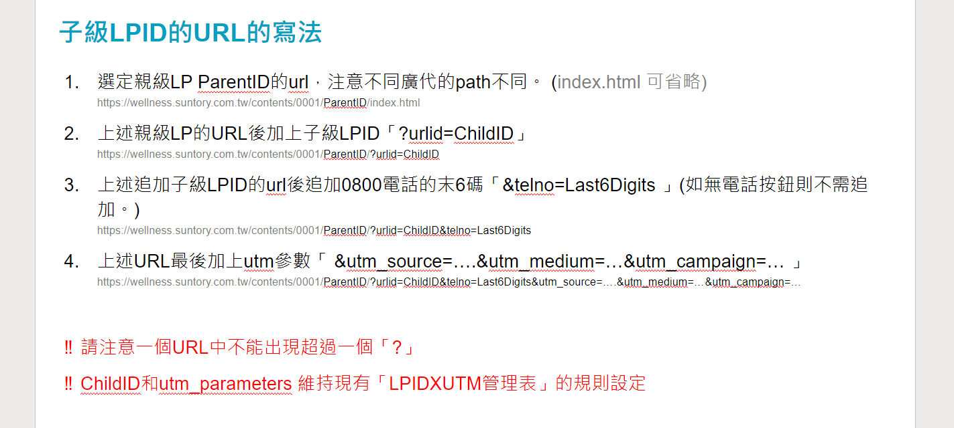

 |  |  |  |  |  |  |  |  |  | EMKALal250924ZMUb2

